25.7
 |  | 潍坊光华荣昌汽车技术有限公司 采 购 申 请 单（7月） |  |  |  |  |  |  | 编制 |  | 审核 |  | 审定 |  | 批准
 |  |  |  |  |  |  |  |  | 王娜娜

申购部门：潍坊工厂 |  |  |  |  | 申购类型： 周期采购 紧急采购 |  |  |  |  |  | 申购时间：2025.7
序号 | 物料编码 | QAD编码 | 物料名称 | 规格型号 | 生产计划 |  | 现存库存 |  | 申购 |  |  | 物品用途 | 要求到货时间 | 直接/间接物料 | 备注
 |  |  |  |  | 日销耗量 （单位） | 月需求量 （单位） | 剩余数量 （单位） | 可使用周期（天） | 申购数量 （单位） | 总价预估（元） | 可使用周期（天）
1 |  |  | 方管 | 3mm*3mm |  |  | 54m |  |  | 720
2 |  |  | 堆垛脚碗 | 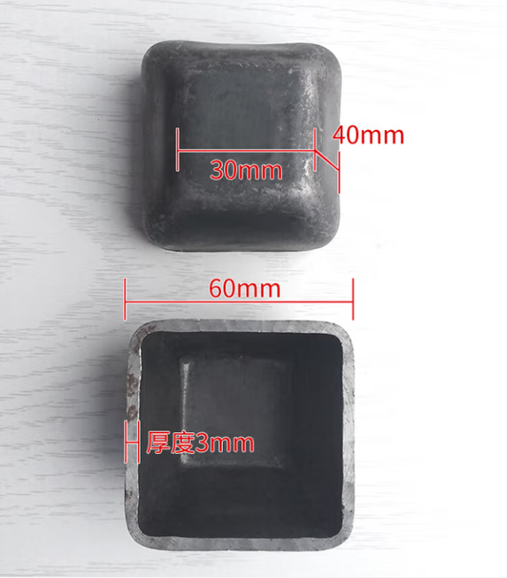 |  |  | 60个 |  |  | 300
3
4
5
6
7
 |  |  |  |  |  |  |  |  |  | ￥1,020.00
备注 | 本申请单一式三联: 仓库第一联 采购第二联 统计第三联
表单No.GR-42-01-01（B/0） A4(210mm×297mm)

